상품제안서
쓰리세븐 네일케어세트 4114 | 상품코드: S09950

 |  |  |  |  |  |  | 02-713-8555 | www.synergygift.co.kr
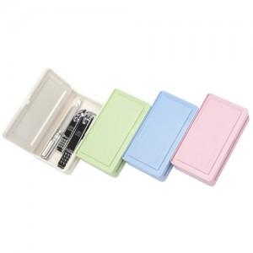

【상세/제작정보】

【인쇄/포장옵션】 | 실크 / 포장지포장

【공급단가】 | 수량 | 100~ | 300~ | 500~ | 1,000~ | 2,000~
*VAT별도 | 1셋트 | 5,760원 | 5,550원 | 5,340원 | 5,120원 | 4,990원
 | 2셋트(2인용) | 11,530원 | 11,100원 | 10,680원 | 10,250원 | 9,990원

【상품 URL】 | https://www.synergygift.co.kr:443/src/goods_detail.php?gdno=14575

